2018_03_data
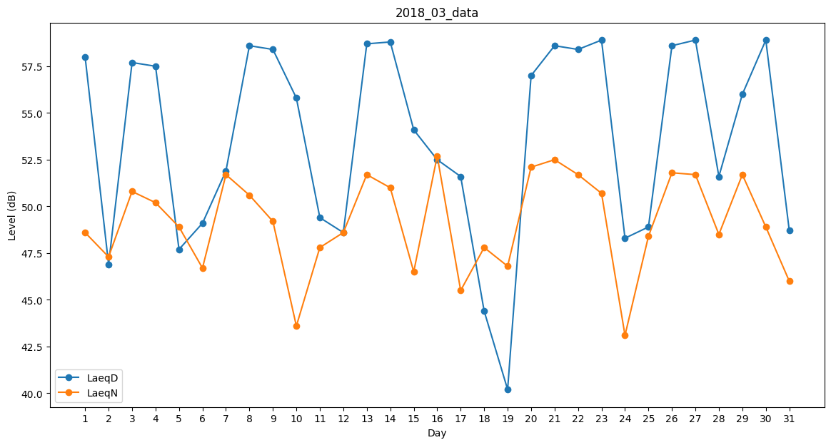
Day | LaeqD | LaeqN
1 | 58 | 48.6
2 | 46.9 | 47.3
3 | 57.7 | 50.8
4 | 57.5 | 50.2
5 | 47.7 | 48.9
6 | 49.1 | 46.7
7 | 51.9 | 51.7
8 | 58.6 | 50.6
9 | 58.4 | 49.2
10 | 55.8 | 43.6
11 | 49.4 | 47.8
12 | 48.6 | 48.6
13 | 58.7 | 51.7
14 | 58.8 | 51
15 | 54.1 | 46.5
16 | 52.5 | 52.7
17 | 51.6 | 45.5
18 | 44.4 | 47.8
19 | 40.2 | 46.8
20 | 57 | 52.1
21 | 58.6 | 52.5
22 | 58.4 | 51.7
23 | 58.9 | 50.7
24 | 48.3 | 43.1
25 | 48.9 | 48.4
26 | 58.6 | 51.8
27 | 58.9 | 51.7
28 | 51.6 | 48.5
29 | 56 | 51.7
30 | 58.9 | 48.9
31 | 48.7 | 46

